DeXuatVatTu
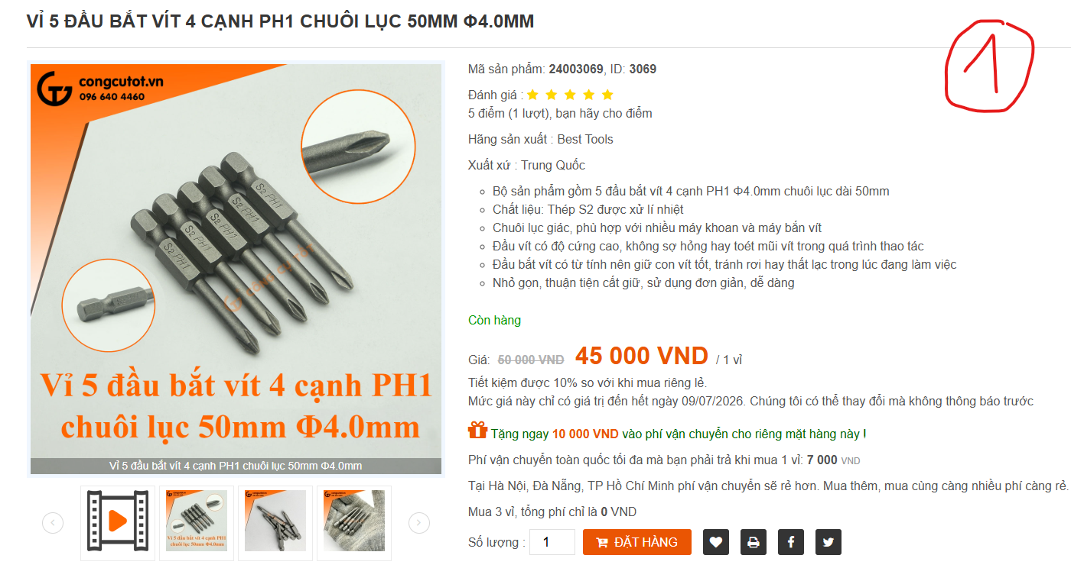
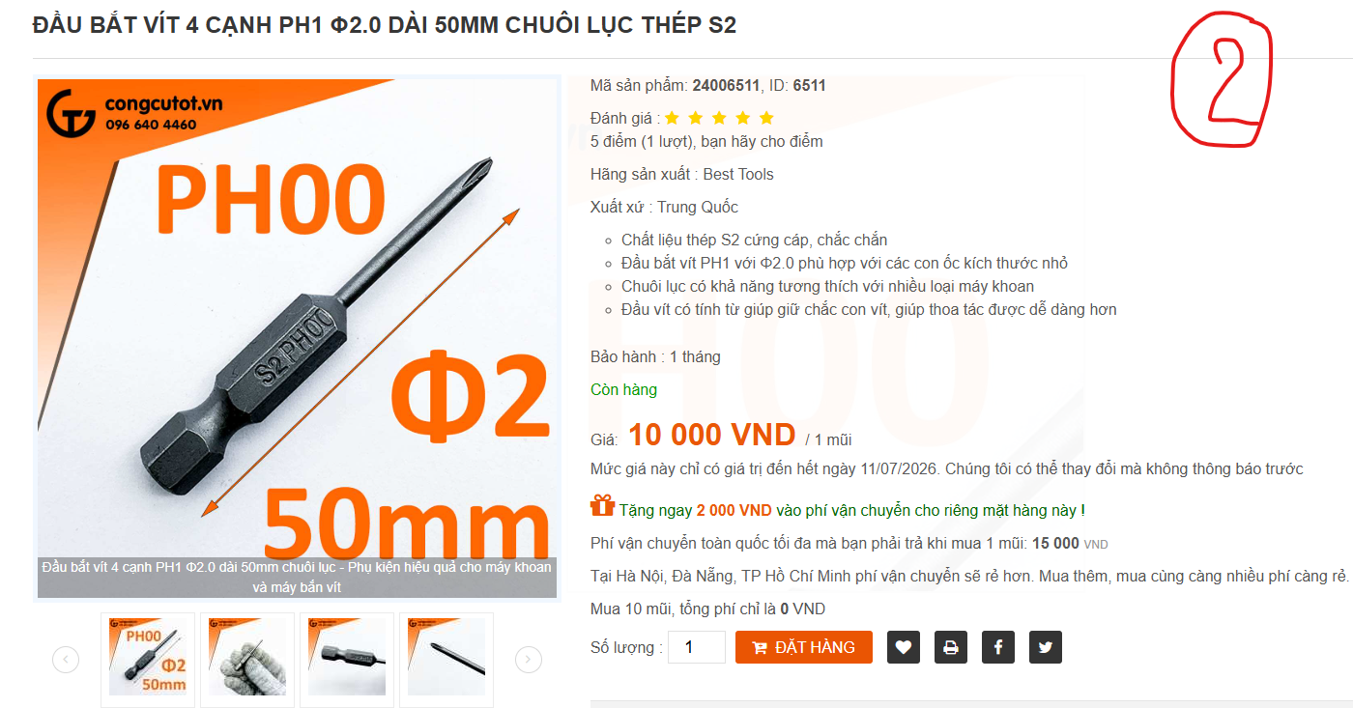
 |  | PHIẾU YÊU CẦU CUNG CẤP VẬT TƯ |  |  | BM.02-QT.10/ISO
 |  |  |  |  | Ban hành: 01/06/2018
 |  |  |  |  | Lần: 01
Phòng ban/ Bộ phận: PKT/ Bảo hành - Sản xuất |  |  |  |  |  | Hà Nội, ngày 07 tháng 07 năm 2026
STT | Mục đích | Tên vật tư | ĐVT | Số lượng |  | Ghi chú
 |  |  |  | Yêu cầu | Thực xuất
1 | Sử dụng cho công việc Bảo hành - Sản xuất | Vỉ 5 đầu bắt vít 4 cạnh PH1 chuôi lục 50mm Φ4.0mm | Chiếc | 5 |  | https://congcutot.vn/vi-5-dau-bat-vit-4-canh-ph1-chuoi-luc-50mm-f4-0mm-3069.html
2 |  | Đầu bắt vít 4 cạnh PH1 Φ2.0 dài 50mm chuôi lục thép S2 | Chiếc | 5 |  | https://congcutot.vn/dau-bat-vit-4-canh-ph1-f2-0-dai-50mm-chuoi-luc-thep-s2-6511.html
3 |  | Tô vít 4 cạnh cỡ nhỏ Φ3mm x 100mm | Chiếc | 3 |  | https://congcutot.vn/to-vit-4-canh-co-nho-f3mm-x-100mm-2522.html
4 |  | Thùng carton đựng hàng hóa thành phẩm | Chiếc | 200 |  | Size thùng: 30*20*20, loại thùng 3 lớp
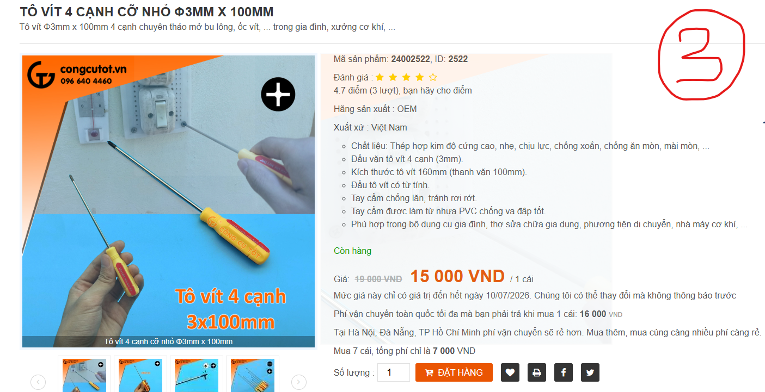
 |  | Túi chống sốc xốp

GĐ. Điều Hành |  |  | TP. Kỹ Thuật |  | Người Lập
(Ký, ghi rõ họ tên) |  |  | (Ký, ghi rõ họ tên) |  | (Ký, ghi rõ họ tên)

Nguyễn Hải |  |  | Đào Văn Thông |  | Nguyễn Minh Tùng

